Plan1
 |  | ERBASE 2016

PALESTRANTES
NOME |  |  |  | FOTO
LUIZ GONZAGA DA SILVEIRA JUNIOR | UNISINOS/RS | http://lattes.cnpq.br/4109110009789771 | Possui graduação em Engenharia Eletrica pela Universidade Federal da Paraíba - hoje UFCG, mestrado e doutorado em Engenharia Elétrica, com ênfase em Engenharia de Computação, pela UNICAMP. Atualmente é membro da ACM, ACM/SIGGRAPH, IEEE, IEEE Computer, SBC, professor adjunto do Programa de Pós-graduação em Computação Aplicada (PIPCA) da Universidade do Vale do Rio dos Sinos (UNISINOS), diretor da V3D (empresa focada na inovação e tecnologias em visualização) e da FICTA (foco em desenvolvimento de soluções em plataformas móveis). Tem experiência nas áreas de visualização, computação gráfica e visão Computacional, atuando principalmente nos seguintes temas: visualização computacional e análises visuais para grandes volumes de dados e informações, arquiteturas gráficas para computação de alto-desempenho e aplicações de visualização em geociências e agricultura de precisão. | 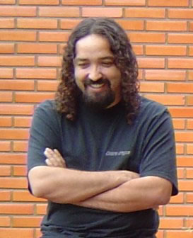
Kiev Santos da Gama | Cin/UFPE | http://lattes.cnpq.br/6185519785664724 | Professor Adjunto do Centro de Informática (CIn) da Universidade Federal de Pernambuco (UFPE). Obteve o doutorado em Ciência da Computação pela Université de Grenoble (2011), com tese focada em dependabilidade em plataformas dinâmicas baseadas em componentes de software. Tem interesse em pesquisa aplicada preferencialmente no contexto de Internet das Coisas e Cidades Inteligentes, e que envolvam as seguintes áreas: Sistemas distribuídos, middleware e engenharia de software baseada em componentes (CBSE) | 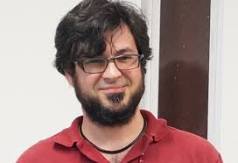
ÁLVARO VINICIUS DE SOUZA COELHO | UESC/BA | http://lattes.cnpq.br/0191048428072248 | Possui graduação em Bacharelado em Ciência da Computação pela Universidade Federal da Paraíba, mestrado em Informática [C.Grande] pela Universidade Federal da Paraíba e doutorado em Ciência da Computação pela Universidade Federal de Campina Grande. Atualmente é professor assistente da Universidade Estadual de Santa Cruz. Tem experiência na área de Ciência da Computação, com ênfase em Banco de Dados, atuando principalmente nos seguintes temas: grades computacionais, data mining, sistemas distribuídos, sistemas entre pares (p2p) e BDIM. | 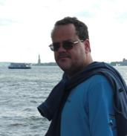
Tiago Guedes Ferreira Barros |  | http://lattes.cnpq.br/0266043277510432 | Possui graduação em Ciência da Computação pela Universidade Federal de Pernambuco (2003) e mestrado em Ciência da Computação pela mesma universidade (2007). É consultor, professor e pesquisador do CESAR, onde desenvolveu diversos projetos de pesquisa e desenvolvimento nas mais variadas plataformas e linguagens de programação. Tem experiência na área de Ciência da Computação, com ênfase em Engenharia de Software e Sistemas Embarcados, atuando principalmente nos seguintes temas: sistemas operacionais, dispositivos móveis, internet das coisas, arquitetura de software, padrões de projeto e paradigmas de programação. Atualmente é coordenador do grupo de pesquisa em Internet das Coisas do CESAR, com foco em sistemas de telemetria inteligentes para o agronegócio, cidades inteligentes, carros conectados e máquinas e equipamentos para a Indústria 4.0.
Murilo Cerone Nascimento | ORACLE/SP | http://lattes.cnpq.br/9885133863450265 | Consultor da Oracle. Especialista em soluções voltadas para integração de dados. | 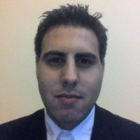
 |  |  | Outras informações

Palestra 1 - Opções de carreira em Computação: Onde eu vim amarrar meu Jegue? - Prof Dr Alvaro Vinicius de Souza Coelho (UESC - BA)
Palestra 2 - IoT - o que falta na internet para as coisas - Tiago Guedes Ferreira Bastos (CESAR - PE)
Palestra 3 - Desenvolvimento de Jogos: Ferramentas, Plataformas, Financiamento e Mercado - Prof Dr Luiz Gonzaga da Silveira (UNISINOS - RS)
Palestra 4 - Big Data - Murilo Nascimento (Consultor Oracle)
Palestra 5 - Oportunidades com a Internet das Coisas - Prof Dr Kiev Gama (CIn/UFPE)

